FRANCISCO -25-10
CIAT - COMUNICAÇÃO INTERNA DE ACIDENTE DO TRABALHO

Nome: | Edson Jonas |  |  |  |  |  |  |  |  | 8493
Data: | 2023-06-05 |  |  | Hora: 00:20 |  |  | Idade: |  |  | Turno: 23:00 ÁS 07:48
Setor: | MOLDAGEM |  |  |  | Função: |  | OP. DISA
Supervisor: |  | JOÃO HENRIQUE |  |  |  |  |  | Registro: |  | 7499
Local do Acidente: |  |  | SETOR DE DESMOLDAGEM, CALHA VIBRATÓRIA
Objeto Causador: |  |  | PEÇA

Descrição do Acidente
Descrição do Acidente: |  |  |  | FUNCIONÁRIO FOI RETIRAR MOLDE NA CALHA VIBRATÓRIA,
SE DESEQUILIBROU E TORCEU O TORNOZELO

Descreva a parte do corpo atingida: |  |  |  |  |  | TORNOZELO DIREITO

Indique o serviço médico a que foi encaminhado: |  |  |  |  |  |  |  | PRONTO SOCORRO
Testemunhas: |  |  | WEMERSON LUIZ (7851), SILVIO CESAR (4746)

Indique A Parte Do Corpo Que Foi Atingida:
Posição Anatômica
Frente
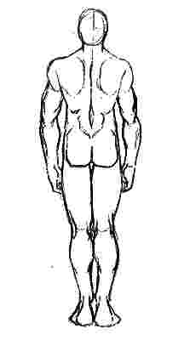
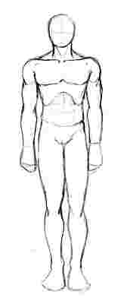
Posição Anatômica
Costas

L - D
L - E
L - E
L - E
L - D
L - D

CIENTE DO ENCARREGADO
Nome: | JOÃO HENRIQUE ALMEIDA FERREIRA |  |  |  |  |  |  |  | Registro: | 7499
Assinatura:
Controle do SESMT
Data da Entrega: |  |  |  |  |  |  |  |  | Hora:
Visto do Responsável:

Departamento Médico
Efetuar preenchimento da CAT : |  |  |  |  |  | SIM |  | Não
Motivo:
Data da Entrega: |  |  | / / |  |  | Visto do Solicitante:
Visto do Setor de Segurança:
Obs.:

